駐車場待機場所予約申込書
 |  |  |  |  |  |  |  |  |  |  |  |  |  |  |  | （提出日） |  |  | 年 | 月 |  | 日

豊洲ベイサイドクロスタワーオフィス

豊洲ベイサイドクロスタワー防災センター 御中

集 団 検 診 車 ・ レ ン ト ゲ ン 車 駐 車 申 請 書

「注意事項」および「個人情報の取り扱い」について確認・了承のうえ、検診車駐車申請書を提出します。

申請者 （作業依頼者） | フリガナ |  |  |  |  |  |  |  |  | フリガナ

 | 会社名 （テナント名） |  |  |  |  |  |  |  |  | 担当者名 |  |  |  |  |  |  |  |  |  |  | 印

 | 部署名 |  |  |  |  |  |  |  |  | 電話

使用会社 | フリガナ |  |  |  |  |  |  |  |  | フリガナ

 | 会社名 |  |  |  |  |  |  |  |  | 担当者名 |  |  |  |  |  |  |  |  |  |  | 印

 | 部署名 |  |  |  |  |  |  |  |  | 電話

使用期間 |  |  | 年 |  | 月 |  | 日 | （ | ） | 時 |  |  | 分 | から

 |  |  | 年 |  | 月 |  | 日 | （ | ） | 時 |  |  | 分 | まで

使用目的 |  |  |  |  |  |  |  |  |  |  |  |  |  |  |  |  |  | 種別
 |  |  |  |  |  |  |  |  |  |  |  |  |  |  |  |  |  |  |  | 集団検診車

 |  |  |  |  |  |  |  |  |  |  |  |  |  |  |  |  |  |  |  | レントゲン車

種別
 |  | 集団検診車 |  |  | レントゲン車

駐車位置
特記事項： |  |  |  |  |  |  |  |  | 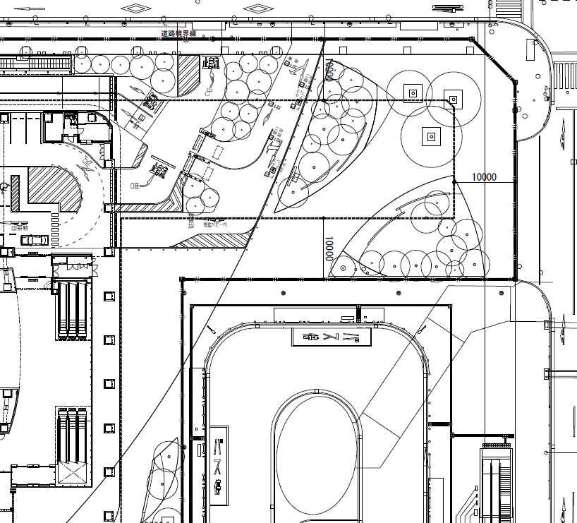 駐車位置：

 |  |  |  |  |  |  |  |  | ※サイズ：W2,500㎜×L9,500㎜、重量：4,000kgを超える車両は駐車できません。

注意事項

1．本申込書は、希望日の5営業日前までに必要事項を記入して、防災センターまでご提出ください。

2．定められた時刻を厳守してください。

3．集団検診車駐車・レントゲン車以外の目的に使用することは禁止しております。

4．予約状況により待機場所を確保できない場合があります。予めご了承ください。

個人情報の取扱いについて
三井不動産ビルマネジメント株式会社（以下、当社）は、お預かりした個人情報の取扱いについて通知いたします。ご同意のうえ提出をお願いいたします。
１．貴社事務室内でのトラブル、その他緊急に連絡が必要な事象が発生した場合、緊急連絡（以下、本業務）を行うために個人情報を収集、利用させていただきます。
２．当社は、本業務を遂行するにあたり、三井不動産株式会社、三井不動産ファシリティーズ株式会社、株式会社セノン、その他当建物の管理運営にかかる会社に対し、個人情報を提供、委託することがございますのでご了承ください。ご承認頂いた範囲以外に提供、委託はいたしません。
３．お客様は、当社がお預かりしている個人情報に関して、開示を要請する権利があります。また、開示した結果、当該情報に誤りがあった場合は、訂正、削除を要請する権利があります。
４．お客様のご記名ご捺印を頂き、個人情報利用承諾とさせていただきます。
５．個人情報に関する開示、訂正、削除及び個人情報の利用、提供の拒否に関する事項についての問い合わせは以下のとおりとします。
問い合わせ窓口：三井不動産ビルマネジメント株式会社 オフィス事業推進本部 豊洲ベイサイドクロスタワーオフィス
電話：03-5534-8544 FAX：03-5534-8548 E-Mail：ToyosuBaySideCross@mfbm.co.jp

※以下の欄は記載しないでください。

作業許可申請書
 |  | 有 |  | 無 |  | 申請№：

作業区分
 |  | 管理 |  | 事務所 |  | 商業 |  |  | ホテル |  | 特電

通知先
 |  | BM |  | 商業 |  | ホテル |  |  | 物流C |  | 駐車場 |  |  |  | 特電 |  | NTT

連絡先： |  |  |  |  |  |  |  |  |  |  |  | 承認

 |  |  |  |  |  |  |  |  |  |  |  | オフィス |  |  |  |  |  | 設備 |  | 警備

ver.02

